Hur styr jag intensitet
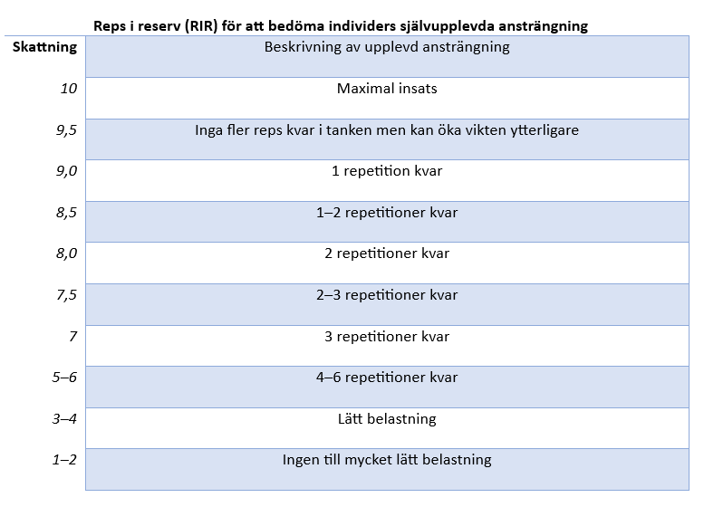

Reps i reserv (RIR) är ett sätt för att föreskriva optimal intensitet baserat på självskattning, även kallat styrketräningens BORG skala eller (RPE) och är fördelaktig att använda mot individer som inte vet sitt max. Den är byggd utefter en 10 gradig skala där varje rad innehåller en ungefärlig överföring mot det traditionellt sätt använda % av ett maximalt lyft. (Garcia-Ramos et al 2018; Balsalobre-Fernandez et al 2018; Zurdos et al 2015) | RIR | Antal repetitioner utförda
 |  | 1 | 2 | 3 | 4 | 5 | 6 | 7 | 8 | 9 | 10
 | 10 | 100% | 95% | 90% | 85% | 82.50% | 80% | 77.50% | 75% | 72.50% | 70% | % av 1RM
 | 9 | 97% | 93% | 88% | 84% | 81% | 79% | 76% | 73% | 71% | 69%
 | 8 | 95% | 91% | 86% | 83% | 80% | 78% | 75% | 72% | 70% | 68%
 | 7 | 93% | 89% | 84% | 82% | 79% | 77% | 74% | 71% | 69% | 67%
 | 6 | 91% | 87% | 83% | 81% | 78% | 76% | 73% | 70% | 68% | 66%
 | 5 | 89% | 85% | 82% | 80% | 77% | 75% | 72% | 69% | 67% | 65%
 | 4 | 87% | 83% | 81% | 79% | 76% | 74% | 71% | 68% | 66% | 64%
 | 3 | 85% | 82% | 80% | 78% | 75% | 73% | 70% | 67% | 65% | 63%
 | 2 | 83% | 81% | 79% | 77% | 74% | 72% | 69% | 66% | 64% | 62%
 | 1 | 81% | 80% | 78% | 76% | 73% | 71% | 68% | 65% | 63% | 61%
% av 1 RM (% ansträngning av mitt maxlyft) är en metod där tränaren anpassar intensiteten på styrketräningen utefter träningsplanen, syfte och belastningen. Som det kan noteras i tabellerna stämmeer den väl överens med RIR.

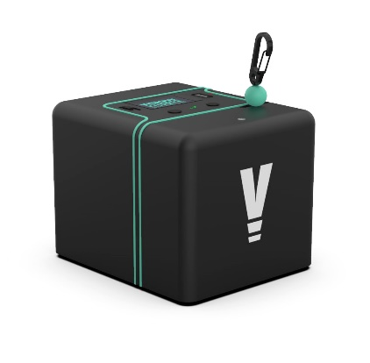
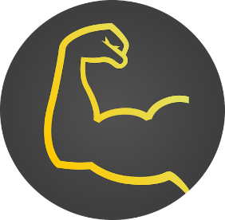
Hastighetsbaserad träning (m/s). Används på samma sätt som % av 1RM för att intensitetstyra men det kräver dock tillgång till en accelerometer, encoder eller app.

 |  |  |  | Appen MyLift som kan laddas ner på appstore
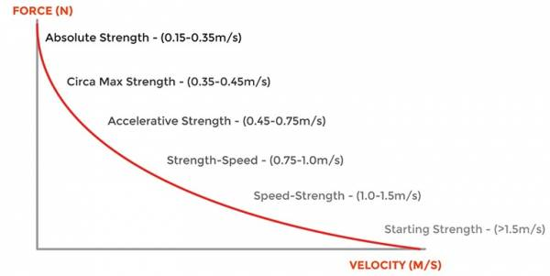

 | https://shop.eu.vitruve.fit/

